About
Judul Program | : | Perencanaan Steel Box Girder Tipe Box pada Bentang Sederhana
Versi Program | : | V1.0.0
Update ke 0 | : | Juni 2022

Penyusun | : | Indra Kusuma Jati Raj Suweda
Email | : | indrakrajsuweda@gmail.com

Selalu cek versi terbaru dan juga program - program lainnya hanya di :

Web : Inpetra.ID

"Terima kasih sudah membeli program ini sebagai bentuk dukungan kepada salah satu visi Inpetra ID
mengembangkan program bantu yang berkualitas dan sesuai dengan kebutuhan kondisi di Indonesia"

Ada permintaan program? Hubungi kami di :
info@inpetra.id

Input & Process
NO. | EXPLANATORY |  |  |  |  | FORMULA | VALUE | UNIT | EXPLANATORY
A. | INPUT DATA PERENCANAAN |  |  |  |  |  |  |  | OUTPUT ANALISA SECTION PROPERTIES DARI PENAMPANG GIRDER
A.1. | INPUT DATA MATERIAL |  |  |  |  |  |  |  | Kontrol ketebalan web terhadap tinggi efektif web,
 | Kuat tekan material beton, |  |  |  |  | fc' = | 30.00 | MPa | Syarat : | tw | ≥ | D / 150
 | Mutu baja untuk girder, |  |  |  |  | BJ | 52 |  |  | 16 | ≥ | 13.733 | → | [ OK ]
 | Tegangan leleh struktur baja, |  |  |  |  | fy = | 360 | MPa | Kontrol ketebalan flens atas terhadap ketebalan web badan,
 | Tegangan putus struktur baja, |  |  |  |  | fu = | 520 | MPa | Syarat : | tft | ≥ | 1,1 * tw
 | Mutu baja tulangan lentur pada pelat lantai, |  |  |  |  | BjTS | 420 |  |  | 20 | ≥ | 17.600 | → | [ OK ]
 | Tegangan leleh tulangan lentur baja, |  |  |  |  | fy = | 400 | MPa | Kontrol lebar flens atas terhadap tinggi efektif web,
 | Modulus elastisitas baja, |  |  |  |  | Es = | 200000 | MPa | Syarat : | bft | ≥ | D / 6
 |  |  |  |  |  |  |  |  |  | 380 | ≥ | 343.333 | → | [ OK ]
A.2. | INPUT DATA DIMENSI JEMBATAN |  |  |  |  |  |  |  | Kontrol lebar flens atas terhadap terhadap tebal flens atas,
 |  |  |  |  |  |  |  |  | Syarat : | bft / (2 * tft) | ≤ | 12.00
 |  |  |  |  |  |  |  |  |  | 9.5 | ≤ | 12.000 | → | [ OK ]
 |  |  |  |  |  |  |  |  | Kontrol lebar flens bawah terhadap panjang bentang,
 |  |  |  |  |  |  |  |  | Syarat : | bfb | ≤ | 1/5 * L
 |  |  |  |  |  |  |  |  |  | 1800 | ≤ | 10000 | → | [ OK ]
 |  |  |  |  |  |  |  |  | Kontrol lebar flens bawah terhadap panjang bentang,
 |  |  |  |  |  |  |  |  | Syarat : | 2*D*tw/Af | ≤ | 2.50
 |  |  |  |  |  |  |  |  |  | 1.51 | ≤ | 2.50 | → | [ OK ]

 | Jumlah girder, |  |  |  |  | n = | 4 | girder | Kontrol rasio momen inersia penampang sayap tekan dengan sayap tarik,
 | Panjang Bentang, |  |  |  |  | L = | 50.00 | m | Syarat : | Iyc / Iyt | ≥ | 0.10
 | Jarak antara flens atas, |  |  |  |  | w = | 1.80 | m |  | 0.21 | ≥ | 0.10 | → | [ OK ]
 | Tinggi bentang, |  |  |  |  | H = | 2.10 | m | Syarat : | Iyc / Iyt | ≤ | 10.00
s/d
 | Rekom : |  | 1/22 L - 1/25 L |  | → | 2.273 | 2.000 |  |  | 0.21 | ≤ | 10.00 | → | [ OK ]
 | Tinggi railing pada jembatan, |  |  |  |  | hr = | 1.60 | m
s/d
 | Jarak antara girder, |  |  |  |  | s = | 3.50 | m | OUTPUT ANALISA KAPASITAS LENTUR PENAMPANG BERDASARKAN MOMEN LELEH ATAU MOMEN PLASTIS
 | Rekom : |  | 1,8 w - 2,2 w |  | → | 3.240 | 3.960 |  | Kontrol momen ultimit positif terhadap momen nominal,
 | Jarak dari as web eksterior ke ujung kantilever, |  |  |  |  | LOVH = | 1.20 | m | Syarat : | Mu | ≤ | φf * Mn
 | Jumlah panel interior, |  |  |  |  | n = | 10 |  |  | 38407.42 | ≤ | 48784.24 | → | [ OK ]
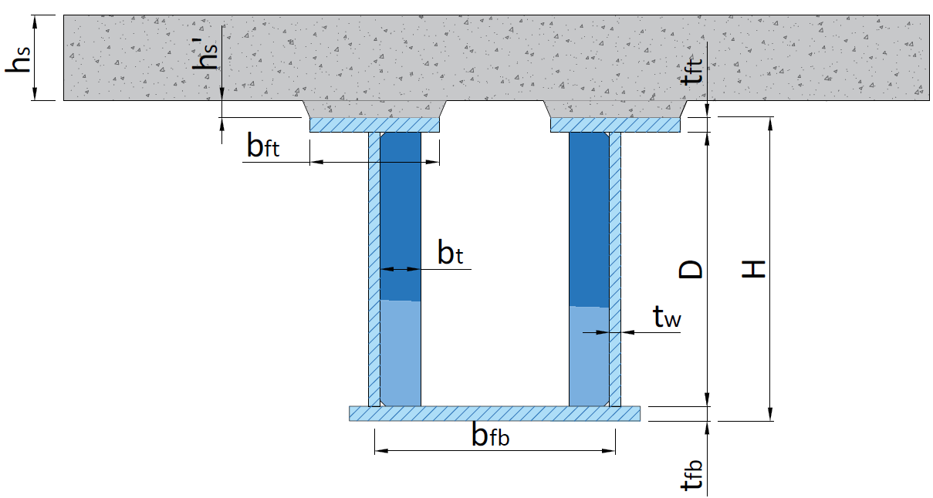
 |  |  |  |  |  |  |  |  | OUTPUT ANALISA KAPASITAS LENTUR PENAMPANG BERDASARKAN KEADAAN BATAS KEKUATAN
 |  |  |  |  |  |  |  |  | KETAHANAN LENTUR POSITIF TERHADAP PENAMPANG KOMPAK
 |  |  |  |  |  |  |  |  | Kontrol momen ultimit positif terhadap momen nominal,
 |  |  |  |  |  |  |  |  | Syarat : | Mu | ≤ | φf * Mn
 |  |  |  |  |  |  |  |  |  | 38407.42 | ≤ | 48784.24 | → | [ OK ]

 |  |  |  |  |  |  |  |  | KETAHANAN LENTUR POSITIF TERHADAP PENAMPANG TAK KOMPAK |  |  |  |  | [tidak perlu]
 |  |  |  |  |  |  |  |  | Kondisi flens atas tekan
 |  |  |  |  |  |  |  |  | Kontrol tegangan ultimit pada sayap terhadap tahanan lentur nominal flens,
 | Tebal pelat lantai beton, |  |  |  |  | hs = | 250 | mm | Syarat : | fbu | ≤ | φf * Fnc
 | Tebal haunch pelat lantai jembatan, |  |  |  |  | hs' = | 0.00 | m |  |  | ≤ |  | → | [ OK ]
 | Tebal perkerasan aspal + overlay, |  |  |  |  | ta = | 100 | mm | Kondisi flens atas tarik
 | Tebal genangan air hujan, |  |  |  |  | hw = | 50 | mm | Kontrol tegangan ultimit pada sayap terhadap tahanan lentur nominal flens,
 |  |  |  |  |  |  |  |  | Syarat : | fbu | ≤ | φf * Fnt
 | Lebar flens atas, |  |  |  |  | bft = | 380 | mm |  |  | ≤ |  | → | [ OK ]
 | Tebal flens atas, |  |  |  |  | tft = | 20 | mm
 | Tebal flens bawah, |  |  |  |  | tfb = | 20 | mm | OUTPUT ANALISA KAPASITAS GESER PENAMPANG
 | ketebalan web badan, |  |  |  |  | tw = | 16 | mm | PERHITUNGAN KAPASITAS GESER DENGAN ASUMSI TANPA PELAT PENGAKU
 | Lebar pengaku transversal, |  |  |  |  | bt = | 200 | mm | Kontrol geser ultimit terhadap tahanan geser nominal,
 | Tebal pengaku transversal, |  |  |  |  | tp = | 20 | mm | Syarat : | Vu | ≤ | φV * Vn
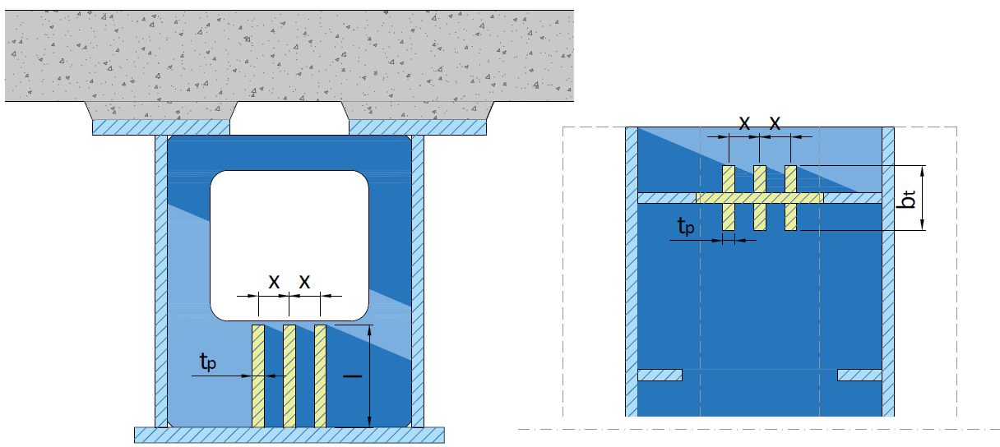
 |  |  |  |  |  |  |  |  |  | 2633.28 | > | 1810.59
 |  |  |  |  |  |  |  |  | → Analisa dengan pelat pengaku transversal diperlukan

 |  |  |  |  |  |  |  |  | PERHITUNGAN KAPASITAS GESER DENGAN ASUMSI MENGGUNAKAN PELAT PENGAKU
 |  |  |  |  |  |  |  |  | Perhitungan tahanan geser pengaku transversal pada panel web ujung
 |  |  |  |  |  |  |  |  | Kontrol momen inersia pelat pengaku transversal terhadap kondisi pengaku transversal
 |  |  |  |  |  |  |  |  | yang berdekatan dengan panel badan yang tidak dikenai aksi medan tarik pascatekuk,
 |  |  |  |  |  |  |  |  | Syarat (1) : | It | ≥ | MIN(It1:It2)
 |  |  |  |  |  |  |  |  |  | 1.33333e-05 | ≥ | 4.2189e-06 | → | [ OK ]

 |  |  |  |  |  |  |  |  | Kontrol geser ultimit terhadap tahanan geser nominal,
 |  |  |  |  |  |  |  |  | Syarat : | Vu | ≤ | φV * Vn
 | Jumlah pelat pengaku transversal pada tumpuan, |  |  |  |  | n = | 3 | pelat |  | 2633.28 | ≤ | 2664.30 | → | [ OK ]
 | Lebar pengaku tumpuan, |  |  |  |  | bt = | 200 | mm
 | Tebal pengaku pengaku tumpuan, |  |  |  |  | tp = | 20 | mm | Perhitungan tahanan geser pengaku transversal pada panel web interior
 | Jarak antar pengaku tumpuan, |  |  |  |  | x = | 150 | mm | Kontrol momen inersia pelat pengaku transversal terhadap kondisi pengaku transversal
 | Tinggi pengaku tumpuan, |  |  |  |  | l = | 400 | mm | yang berdekatan dengan panel badan yang tidak dikenai aksi medan tarik pascatekuk,
 |  |  |  |  |  |  |  |  | Syarat (1) : | It | ≥ | MIN(It1:It2)
-
 | Tulangan lentur positif pada pelat lantai, |  |  |  | D | 25 | 150 |  |  | 1.33333e-05 | ≥ | 4.2189e-06 | → | [ OK ]
-
 | Tulangan lentur negatif pada pelat lantai, |  |  |  | D | 25 | 150
 | Tebal selimut beton pada pelat lantai, |  |  |  |  | ts = | 20 | mm | Kontrol geser ultimit terhadap tahanan geser nominal,
 |  |  |  |  |  |  |  |  | Syarat : | Vu(i) | ≤ | φV * Vn
A.3. | INPUT DATA BERAT JENIS MATERIAL |  |  |  |  |  |  |  |  | 2317.28 | ≤ | 3931.87 | → | [ OK ]
 | Berat jenis baja, |  |  |  |  | Ws = | 78.60 | kN / m3
 | Berat jenis beton bertulang, |  |  |  |  | Wc = | 24.00 | kN / m3 | PERHITUNGAN KAPASITAS PENGAKU TRANSVERSAL PADA TUMPUAN
 | Berat jenis aspal, |  |  |  |  | Wa = | 22.00 | kN / m3 | Kontrol lebar pengaku tumpuan terhadap lebar maksimumnya,
 | Berat jenis air, |  |  |  |  | Ww = | 9.81 | kN / m3 | Syarat : | bt | ≤ | bt-max
 |  |  |  |  |  |  |  |  |  | 200.00 | ≤ | 226.27 | → | [ OK ]
A.4. | INPUT ASUMSI BEBAN PADA PELAT KANTILEVER
 | Asumsi berat bekisting pada pelat kantilever, |  |  |  |  | Wform = | 0.60 | kN / m | Kontrol geser ultimit terhadap tahanan geser nominal,
 | Asumsi berat screed rail pada pelat kantilever, |  |  |  |  | Wscr = | 1.50 | kN / m | Syarat : | (Rsb)r | ≤ | (Rsb)n
 | Asumsi berat railing pada pelat kantilever, |  |  |  |  | Wr = | 0.50 | kN / m |  | 2633.28 | ≤ | 3144.96 | → | [ OK ]
 | Asumsi berat walkway pada pelat kantilever, |  |  |  |  | Wwlky = | 2.00 | kN / m
 | Asumsi berat mesin finishing pada pelat kantilever, |  |  |  |  | Wm = | 13.00 | kN / m | Kontrol geser ultimit terhadap tahanan tekan aksial tumpuan nominal,
 |  |  |  |  |  |  |  |  | Syarat : | Vu | ≤ | φc * Pn
A.5. | INPUT NILAI MOMEN MAKSIMUM AKIBAT BEBAN TRUK |  |  |  |  |  |  |  |  | 2633.28 | ≤ | 6572.58 | → | [ OK ]
 | Nilai momen maksimum akibat beban truk dengan faktor |  |  |  |  | MTT = | 7060.30 | kN / m
 | pembesaran dinamis (FRD), |  |  |  |  |  |  |  | OUTPUT ANALISA KAPASITAS LENTUR PENAMPANG BERDASARKAN KEADAAN BATAS LAYAN
 | Dapat mengacu pada spreadsheet ini : |  |  |  |  |  |  |  | Kontrol tegangan lentur akibat beban layan terhdap tegangan leleh pada flens,
 | analisa-gaya-dalam-pada-balok-akibat-beban-berjalan-di-atas-balok-dengan-dua-tumpuan-sederhana |  |  |  |  |  |  |  | Syarat : | ff | ≤ | 0,95 * Rh * fy
 |  |  |  |  |  |  |  |  |  | 260.15 | ≤ | 342.00 | → | [ OK ]
B. | ANALISA SECTION PROPERTIES DARI PENAMPANG GIRDER
B.1. | KONTROL DIMENSI PENAMPANG GIRDER |  |  |  |  |  |  |  | OUTPUT ANALISA KAPASITAS LENTUR PENAMPANG BERDASARKAN KEMUDAHAN PELAKSANAAN
 | Tinggi efektif web, |  |  |  |  | D = H - tft - tfb = | 2060 | mm | Kontrol tegangan tekan pada flens terhadap tahanan tahanan lentur leleh,
 | Lebar flens bawah, |  |  |  |  | bfb = w = | 1800 | mm | Syarat : | fbuc + flat | ≤ | φf * Rh * fy
 | Kontrol ketebalan web terhadap tinggi efektif web, |  |  |  |  |  |  |  |  | 265.18 | ≤ | 324.00 | → | [ OK ]
 | Syarat : |  | tw | ≥ | D / 150 |  |  |  | Kontrol tegangan tekan pada flens terhadap tahanan tahanan tekuk lokal,
 |  |  | 16 | ≥ | 13.73 | → | [ OK ] |  | Syarat : | fbuc + 1/3*flat | ≤ | φf * Fnc
 | Kontrol ketebalan flens atas terhadap ketebalan web badan, |  |  |  |  |  |  |  |  | 222.51 | ≤ | 303.25 | → | [ OK ]
 | Syarat : |  | tft | ≥ | 1,1 * tw |  |  |  | Kontrol tegangan tekan pada flens terhadap tahanan tahanan tekuk torsi lateral,
 |  |  | 20 | ≥ | 17.60 | → | [ OK ] |  | Syarat : | fbuc + 1/3*fl | ≤ | φf * Fnc
 | Kontrol lebar flens atas terhadap tinggi efektif web, |  |  |  |  |  |  |  |  | 222.51 | ≤ | 311.89 | → | [ OK ]
 | Syarat : |  | bft | ≥ | D / 6
 |  |  | 380 | ≥ | 343.33 | → | [ OK ] |  | OUTPUT ANALISA KAPASITAS LENTUR PENAMPANG BERDASARKAN KONDISI BATAS FATIK
 | Kontrol lebar flens atas terhadap terhadap tebal flens atas, |  |  |  |  |  |  |  | Perhitungan terhadap tegangan pada sisi bawah flens atas,
 | Syarat : |  | bft / (2 * tft) | ≤ | 12.00 |  |  |  | Kontrol persyaratan analisa fatik pada gelagar,
 |  |  | 9.5 | ≤ | 12.00 | → | [ OK ] |  | Syarat : | fLL | ≤ | fDL
 | Kontrol lebar flens bawah terhadap panjang bentang, |  |  |  |  |  |  |  |  | 36.74 | ≤ | 180.32 | → | [ OK ]
 | Syarat : |  | bfb | ≤ | 1/5 * L
 |  |  | 1800 | ≤ | 10000.00 | → | [ OK ] |  | Perhitungan terhadap tegangan pada sisi atas flens bawah,
 | Kontrol lebar flens bawah terhadap panjang bentang, |  |  |  |  |  |  |  | Kontrol persyaratan analisa fatik pada gelagar,
 | Syarat : |  | 2*D*tw/(bft*tft + bfb*tfb) | ≤ | 2.50 |  |  |  | Syarat : | fLL | ≤ | fDL
 |  |  | 1.51 | ≤ | 2.50 | → | [ OK ] |  |  | 89.34 | ≤ | 136.17 | → | [ OK ]

B.2. | PENENTUAN LEBAR EFEKTIF PELAT LANTAI BETON
 | Lebar pelat beton yang terbebani, |  |  |  |  | b1 = s = | 3.50 | m
 | Syarat nilai lebar efektif slab lantai beton,
 | Syarat 1 : |  |  |  |  | Be = L / 4 = | 12.50 | m
 | Syarat 2 : |  |  |  |  | Be = s = | 3.50 | m
 | Syarat 3 : |  |  |  |  | Be = 12 * hs = | 3.00 | m
 | Nilai lebar efektif slab lantai beton, |  |  |  |  | Be = | 3.00 | m
 | Nilai modulus elastisitas beton, |  |  |  |  | Ec = 4700 * √fc' = | 25742.96 | MPa
 | Nilai rasio modular, |  |  |  |  | n = Es / Ec = | 7.769
 | Lebar pengganti beton plat lantai jembatan jangka pendek (n), |  |  |  |  | Beff = 1/n * Be = | 0.386 | m
 | Lebar pengganti beton plat lantai jembatan jangka pendek (3n), |  |  |  |  | Beff = 1/(3*n) * Be = | 0.129 | m

B.3. | PENENTUAN SECTION PROPERTIES PENAMPANG NON KOMPOSIT DAN KOMPOSIT
B.3.1. | SECTION PROPERTIES BALOK STEEL GIRDER
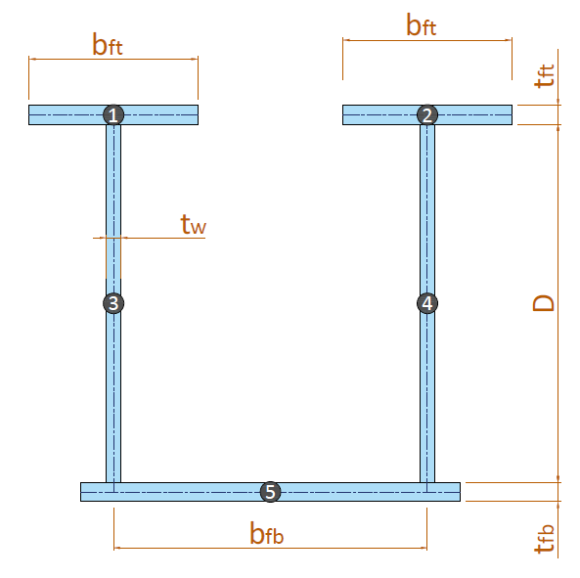

 | No. | Dimensi |  | Luas Tampang | Jarak thd alas | Statis Momen | Inersia Momen | Inersia Momen
 |  | Lebar | Tinggi
 |  | b | h | A | y | A * y | A * y2 | Io
 |  | (m) | (m) | (m2) | (m) | (m3) | (m4) | (m4)
 | 1 | 0.3800 | 0.0200 | 0.0076 | 2.0900 | 0.0159 | 0.0332 | 2.533e-07
 | 2 | 0.3800 | 0.0200 | 0.0076 | 2.0900 | 0.0159 | 0.0332 | 2.533e-07
 | 3 | 0.0160 | 2.0600 | 0.0330 | 1.0500 | 0.0346 | 0.0363 | 0.0116557547
 | 4 | 0.0160 | 2.0600 | 0.0330 | 1.0500 | 0.0346 | 0.0363 | 0.0116557547
 | 5 | 1.8000 | 0.0200 | 0.0360 | 0.0100 | 0.0004 | 0.0000 | 1.2e-06
 |  |  | Total : | 0.1171 |  | 0.1013 | 0.1391 | 0.0233

 | Tinggi total balok steel box girder, |  |  |  |  | H = | 2.100 | m
 | Luas penampang balok steel box girder, |  |  |  |  | A = | 0.117 | m2
 | Letak titik berat, |  |  |  |  | yb = Ʃ ( A * y ) / ƩA = | 0.865 | m
 |  |  |  |  |  | ya = H - yb = | 1.235 | m
 | Momen inersia terhadap titik berat balok, |  |  |  |  | Ix = Ʃ Io + Ʃ ( An * (yb - yn)2 ) = | 0.075 | m4
 | Tahanan momen sisi atas, |  |  |  |  | Wa = Ix / ya = | 0.060 | m3
 | Tahanan momen sisi bawah, |  |  |  |  | Wb = Ix / yb = | 0.086 | m3

 | Momen Inersia penampang sayap tekan, |  |  |  |  | Iyc = 1/12 * 2 * bft * tft3 + Aft * (yw - y)2 = | 0.0082 | m4
 | Momen Inersia penampang sayap tarik, |  |  |  |  | Iyt = 1/12 * bfb * tfb3 + Afb * (yw - y)2 = | 0.0389 | m4
 | Kontrol rasio momen inersia penampang sayap tekan dengan sayap tarik,
 | Syarat : |  | Iyc / Iyt | ≥ | 0.10
 |  |  | 0.2111 | ≥ | 0.10 | → | [ OK ]
 | Syarat : |  | Iyc / Iyt | ≤ | 10
 |  |  | 0.2111 | ≤ | 10.00 | → | [ OK ]

B.3.2. | SECTION PROPERTIES BALOK STEEL GIRDER - KOMPOSIT (n)
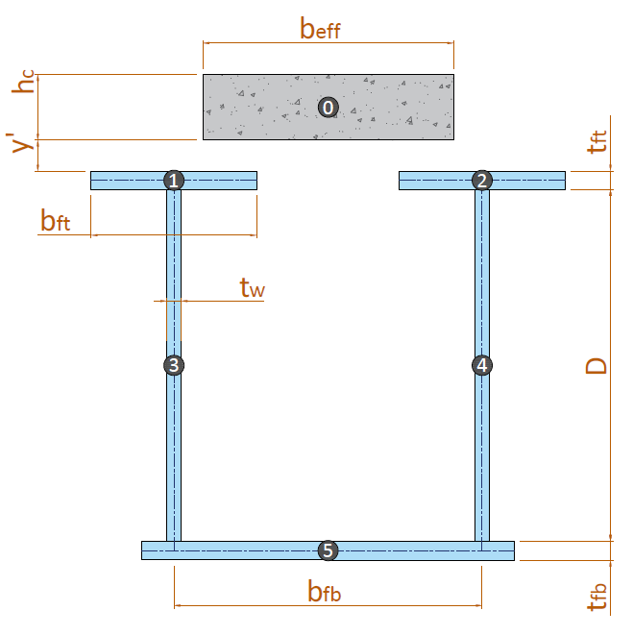

 | No. | Dimensi |  | Luas Tampang | Jarak thd alas | Statis Momen | Inersia Momen | Inersia Momen
 |  | Lebar | Tinggi
 |  | b | h | A | y | A * y | A * y2 | Io
 |  | (m) | (m) | (m2) | (m) | (m3) | (m4) | (m4)
 | 0 | 0.3861 | 0.2500 | 0.0965 | 2.2250 | 0.2148 | 0.4779 | 0.0005027922
 | 1 | 0.3800 | 0.0200 | 0.0076 | 2.0900 | 0.0159 | 0.0332 | 2.533e-07
 | 2 | 0.3800 | 0.0200 | 0.0076 | 2.0900 | 0.0159 | 0.0332 | 2.533e-07
 | 3 | 0.0160 | 2.0600 | 0.0330 | 1.0500 | 0.0346 | 0.0363 | 0.0116557547
 | 4 | 0.0160 | 2.0600 | 0.0330 | 1.0500 | 0.0346 | 0.0363 | 0.0116557547
 | 5 | 1.8000 | 0.0200 | 0.0360 | 0.0100 | 0.0004 | 0.0000 | 1.2e-06
 |  |  | Total : | 0.2137 |  | 0.3161 | 0.6170 | 0.0238

 | Tinggi total balok komposit, |  |  |  |  | Hc = | 2.35 | m
 | Luas penampang balok komposit, |  |  |  |  | Ac = | 0.214 | m2
 | Letak titik berat, |  |  |  |  | ybc = Ʃ ( Ac * y ) / ƩAc = | 1.480 | m
 |  |  |  |  |  | yac = Hc - ybc = | 0.870 | m
 | Momen inesia terhadap titik berat, |  |  |  |  | Ixc = Ibc + Ʃ ( Anc * ( ybc - yn )2 ) = | 0.173 | m4
 | Tahanan momen sisi atas plat, |  |  |  |  | Wac = Ixc / yac = | 0.199 | m3
 | Tahanan momen sisi atas balok, |  |  |  |  | W'ac = Ixc / ( yac - (hs+hs') ) = | 0.279 | m3
 | Tahanan momen sisi bawah balok, |  |  |  |  | Wbc = Ixc / ybc = | 0.117 | m3

B.3.3. | SECTION PROPERTIES BALOK STEEL GIRDER - KOMPOSIT (3n)

 | No. | Dimensi |  | Luas Tampang | Jarak thd alas | Statis Momen | Inersia Momen | Inersia Momen
 |  | Lebar | Tinggi
 |  | b | h | A | y | A * y | A * y2 | Io
 |  | (m) | (m) | (m2) | (m) | (m3) | (m4) | (m4)
 | 0 | 0.1287 | 0.2500 | 0.0322 | 2.225 | 0.072 | 0.159 | 0.0001675974
 | 1 | 0.3800 | 0.0200 | 0.0076 | 2.090 | 0.016 | 0.033 | 2.533e-07
 | 2 | 0.3800 | 0.0200 | 0.0076 | 2.090 | 0.016 | 0.033 | 2.533e-07
 | 3 | 0.0160 | 2.0600 | 0.0330 | 1.050 | 0.035 | 0.036 | 0.0116557547
 | 4 | 0.0160 | 2.0600 | 0.0330 | 1.050 | 0.035 | 0.036 | 0.0116557547
 | 5 | 1.8000 | 0.0200 | 0.0360 | 0.010 | 0.000 | 0.000 | 1.2e-06
...

Process - Pembebanan
...
C.4. | BEBAN LAJUR PADA STRUKTUR JEMBATAN
 | Faktor pembesaran dinamis untuk pembebanan lajur garis,
 | Panjang bentang ≤ 50 m : | FBD = | 40%
 | Panjang bentang 50 < L ≤ 90 : | FBD = | -
 | Panjang bentang > 90 : | FBD = | -
 |  | FBDpakai = | 40%
 | Nilai beban garis, | ( 1 + FBD ) * BGT = | 68.6 | kN/m
 | Momen akibat beban lajur D,
 |  | MTD = ( 1/8 * BTR * L + 1/4 * (1 + FBD) * BGT ) * s * L = | 10876.25 | kN.m

 | BEBAN LAJUR AKIBAT LAJUR T
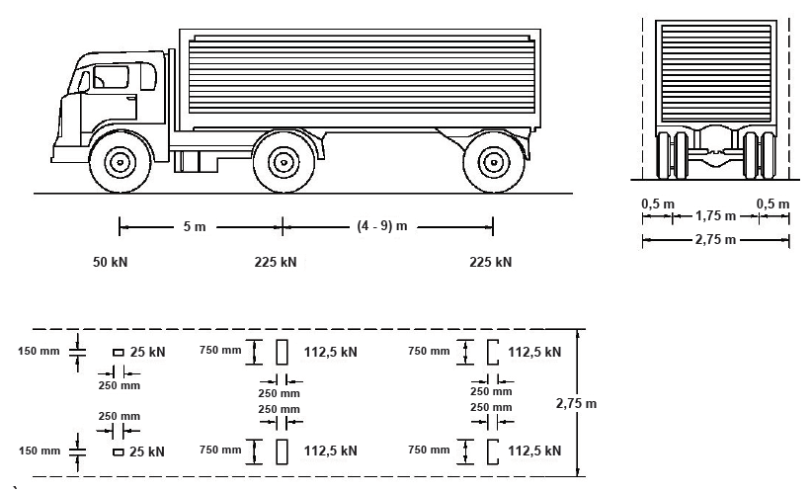

 | Berat truk total, | TT = | 500 | kN
 | Faktor pembesaran dinamis untuk pembebanan lajur garis, | FBD = | 30%
 | Momen akibat beban lajur D, | MTT = | 7060.30 | kN.m

 | BEBAN LAJUR AKIBAT REM
...
C.6. | REKAPITULASI MOMEN PADA STRUKTUR JEMBATAN |  |  |  | C.7. | GAYA DALAM BIDANG MOMEN
 | gaya akibat angin kendaraan pada struktur, | PEWL = TEWL * L = | 73.000 | kN | C.8. | GAYA DALAM BIDANG GESER
 | Torsi akibat beban angin kendaraan, | TEWL = PEWL * Lt = | 194.935 | kN.m |  |  | MS | MA | MTD
 |  |  |  |  |  |  | 31.59 | 9.42 | 25.20
 | Torsi akibat kombinasi beban terfaktor, |  |  |  |  | 0.000 | 789.66 | 235.42 | 630.00
 | Kuat 1 : | T = 1,8 * TT = | 787.500 | kN.m |  | 1.250 | 750.18 | 223.65 | 598.50
 | Kuat 3 : | T = 1,4 * TEWS = | 761.695 | kN.m |  | 2.500 | 710.70 | 211.88 | 567.00
 | Kuat 5 : | T = 1,0 * TEWL + 0,4 * TEWS = | 412.563 | kN.m |  | 3.750 | 671.21 | 200.11 | 535.50
 |  | T = | 787.500 | kN.m |  | 5.000 | 631.73 | 188.34 | 504.00
 |  |  |  |  |  | 6.250 | 592.25 | 176.56 | 472.50
 |  |  |  |  |  | 7.500 | 552.76 | 164.79 | 441.00
GAYA DALAM BIDANG MOMEN
 | LAYAN 1 | KUAT 1 | KUAT 2 | KUAT 3 | KUAT 4 | KUAT 5 | ENVE KUAT
0.000 | 0.00 | 0.00 | 0.00 | 0.00 | 0.00 | 0.00 | 0.00
1.250 | 2250.57 | 3482.76 | 3114.36 | 2092.68 | 1824.95 | 1924.32 | 3482.76
2.500 | 4393.58 | 6801.06 | 6080.01 | 4078.04 | 3556.32 | 3749.97 | 6801.06
3.750 | 6429.04 | 9954.90 | 8896.95 | 5956.08 | 5194.10 | 5476.92 | 9954.90
5.000 | 8356.93 | 12944.28 | 11565.17 | 7726.81 | 6738.29 | 7105.20 | 12944.28
6.250 | 10177.27 | 15769.19 | 14084.68 | 9390.22 | 8188.90 | 8634.79 | 15769.19
7.500 | 11890.05 | 18429.65 | 16455.48 | 10946.32 | 9545.91 | 10065.70 | 18429.65
8.750 | 13495.27 | 20925.64 | 18677.57 | 12395.09 | 10809.34 | 11397.92 | 20925.64
10.000 | 14992.94 | 23257.16 | 20750.94 | 13736.55 | 11979.18 | 12631.46 | 23257.16
11.250 | 16383.05 | 25424.23 | 22675.61 | 14970.70 | 13055.44 | 13766.32 | 25424.23
12.500 | 17665.60 | 27426.83 | 24451.56 | 16097.53 | 14038.11 | 14802.49 | 27426.83
13.750 | 18840.59 | 29264.97 | 26078.79 | 17117.04 | 14927.19 | 15739.99 | 29264.97
15.000 | 19908.02 | 30938.65 | 27557.32 | 18029.23 | 15722.68 | 16578.79 | 30938.65
16.250 | 20867.90 | 32447.86 | 28887.13 | 18834.10 | 16424.58 | 17318.92 | 32447.86
17.500 | 21720.22 | 33792.61 | 30068.23 | 19531.66 | 17032.90 | 17960.36 | 33792.61
18.750 | 22464.98 | 34972.90 | 31100.62 | 20121.91 | 17547.63 | 18503.12 | 34972.90
20.000 | 23102.18 | 35988.73 | 31984.30 | 20604.83 | 17968.78 | 18947.19 | 35988.73
21.250 | 23631.83 | 36840.10 | 32719.26 | 20980.44 | 18296.33 | 19292.58 | 36840.10
22.500 | 24053.91 | 37527.00 | 33305.51 | 21248.73 | 18530.30 | 19539.29 | 37527.00
23.750 | 24368.44 | 38049.44 | 33743.05 | 21409.71 | 18670.68 | 19687.32 | 38049.44
25.000 | 24575.42 | 38407.42 | 34031.88 | 21463.37 | 18717.47 | 19736.66 | 38407.42
 |  |  |  |  |  | 8.750 | 513.28 | 153.02 | 409.50
 |  |  |  |  |  | 10.000 | 473.80 | 141.25 | 378.00
 |  |  |  |  |  | 11.250 | 434.31 | 129.48 | 346.50
 |  |  |  |  |  | 12.500 | 394.83 | 117.71 | 315.00
 |  |  |  |  |  | 13.750 | 355.35 | 105.94 | 283.50
 |  |  |  |  |  | 15.000 | 315.86 | 94.17 | 252.00
 |  |  |  |  |  | 16.250 | 276.38 | 82.40 | 220.50
 |  |  |  |  |  | 17.500 | 236.90 | 70.63 | 189.00
 |  |  |  |  |  | 18.750 | 197.42 | 58.85 | 157.50
 |  |  |  |  |  | 20.000 | 157.93 | 47.08 | 126.00
 |  |  |  |  |  | 21.250 | 118.45 | 35.31 | 94.50
 |  |  |  |  |  | 22.500 | 78.97 | 23.54 | 63.00
 |  |  |  |  |  | 23.750 | 39.48 | 11.77 | 31.50
 |  |  |  |  |  | 25.000 | 0.00 | 0.00 | 0.00

GAYA DALAM BIDANG GESER
 | LAYAN 1 | KUAT 1 | KUAT 2 | KUAT 3 | KUAT 4 | KUAT 5 | ENVE KUAT
0.000 | 1721.97 | 2633.28 | 2380.86 | 1717.07 | 1497.40 | 1966.90 | 2633.28
1.250 | 1635.92 | 2501.71 | 2261.89 | 1631.22 | 1422.53 | 1868.56 | 2501.71
2.500 | 1549.88 | 2370.14 | 2142.92 | 1545.36 | 1347.66 | 1770.21 | 2370.14
3.750 | 1463.83 | 2238.57 | 2023.95 | 1459.51 | 1272.79 | 1671.87 | 2238.57
5.000 | 1377.78 | 2107.00 | 1904.98 | 1373.66 | 1197.92 | 1573.52 | 2107.00
6.250 | 1291.74 | 1975.43 | 1786.01 | 1287.80 | 1123.05 | 1475.18 | 1975.43
7.500 | 1205.69 | 1843.86 | 1667.04 | 1201.95 | 1048.18 | 1376.83 | 1843.86
8.750 | 1119.65 | 1712.29 | 1548.07 | 1116.10 | 973.31 | 1278.49 | 1712.29
10.000 | 1033.60 | 1580.72 | 1429.10 | 1030.24 | 898.44 | 1180.14 | 1580.72
11.250 | 947.55 | 1449.15 | 1310.13 | 944.39 | 823.57 | 1081.80 | 1449.15
12.500 | 861.51 | 1317.58 | 1191.16 | 858.53 | 748.70 | 983.45 | 1317.58
13.750 | 775.46 | 1186.01 | 1072.19 | 772.68 | 673.83 | 885.11 | 1186.01
15.000 | 689.41 | 1054.44 | 953.22 | 686.83 | 598.96 | 786.76 | 1054.44
16.250 | 603.37 | 922.87 | 834.25 | 600.97 | 524.09 | 688.42 | 922.87
17.500 | 517.32 | 791.30 | 715.28 | 515.12 | 449.22 | 590.07 | 791.30
18.750 | 431.28 | 659.73 | 596.31 | 429.27 | 374.35 | 491.73 | 659.73
20.000 | 345.23 | 528.16 | 477.34 | 343.41 | 299.48 | 393.38 | 528.16
21.250 | 259.18 | 396.59 | 358.37 | 257.56 | 224.61 | 295.04 | 396.59
22.500 | 173.14 | 265.02 | 239.40 | 171.71 | 149.74 | 196.69 | 265.02
23.750 | 87.09 | 133.45 | 120.43 | 85.85 | 74.87 | 98.35 | 133.45
25.000 | 1.04 | 1.88 | 1.46 | 0.00 | 0.00 | 0.00 | 1.88

Report
REPORT OUTPUT EXCEL SPREADSHEET
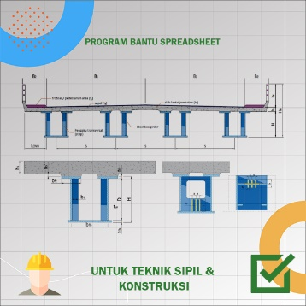
 |  | • Nama Program | Perencanaan Steel Box Girder Tipe Box pada Bentang Sederhana
 |  | • Versi | 1.00
 |  | • Penyusun | Indra K Raj Suweda
 |  | • email | indrakrajsuweda@gmail.com

A. | INPUT DATA PERENCANAAN
A.1. | INPUT DATA MATERIAL
 | Kuat tekan material beton, |  |  | fc' = | 30.00 | MPa
 | Mutu baja untuk girder, |  |  | BJ | 52
 | Tegangan leleh struktur baja, |  |  | fy = | 360 | MPa
 | Tegangan putus struktur baja, |  |  | fu = | 520 | MPa
 | Mutu baja tulangan lentur pada pelat lantai, |  |  | BjTS | 420
 | Tegangan leleh tulangan lentur baja, |  |  | fy = | 400 | MPa
 | Modulus elastisitas baja, |  |  | Es = | 200000 | MPa
...
 | Jumlah pelat pengaku transversal pada tumpuan, |  |  | n = | 3 | pelat
 | Lebar pengaku tumpuan, |  |  | bt = | 200 | mm
 | Tebal pengaku pengaku tumpuan, |  |  | tp = | 20 | mm
 | Jarak antar pengaku tumpuan, |  |  | x = | 150 | mm
 | Tinggi pengaku tumpuan, |  |  | l = | 400 | mm
-
 | Tulangan lentur positif pada pelat lantai, |  | D | 25 | 150
-
 | Tulangan lentur negatif pada pelat lantai, |  | D | 25 | 150
 | Tebal selimut beton pada pelat lantai, |  |  | ts = | 20 | mm

A.3. | INPUT DATA BERAT JENIS MATERIAL
 | Berat jenis baja, |  |  | Ws = | 78.60 | kN / m3
 | Berat jenis beton bertulang, |  |  | Wc = | 24.00 | kN / m3
 | Berat jenis aspal, |  |  | Wa = | 22.00 | kN / m3
 | Berat jenis air, |  |  | Ww = | 9.81 | kN / m3

A.4. | INPUT ASUMSI BEBAN PADA PELAT KANTILEVER
 | Asumsi berat bekisting pada pelat kantilever, |  |  | Wform = | 0.60 | kN / m
 | Asumsi berat screed rail pada pelat kantilever, |  |  | Wscr = | 1.50 | kN / m
...
C.5. | REKAPITULASI MOMEN PADA STRUKTUR JEMBATAN
 | Beban lajur kendaraan, |  |  | MTD / MTT = | 10876.250 | kN.m
 | Beban lajur akibat rem, |  |  | MTB = | 125.217 | kN.m
 | Beban angin pada kendaraan, |  |  | MEWL = | 234.643 | kN.m
 | Beban angin pada struktur, |  |  | MEWS = | 1961.351 | kN.m

 | Momen akibat kombinasi Layan 1,
 |  |  |  | MLAYAN 1 = MS + MA + MTD / MTT + MTB + MEWL + 0,3 * MWS = | 24638.024 | kN.m
 | Momen akibat kombinasi Layan 2,
 |  |  |  | MLAYAN 2 = MS + MA + 1,3 * (MTD / MTT + MTB) = | 27115.416 | kN.m
GAYA DALAM BIDANG MOMEN
 | LAYAN 1 | KUAT 1 | KUAT 2 | KUAT 3 | KUAT 4 | KUAT 5 | ENVE KUAT
0.000 | 0.00 | 0.00 | 0.00 | 0.00 | 0.00 | 0.00 | 0.00
1.250 | 2250.57 | 3482.76 | 3114.36 | 2092.68 | 1824.95 | 1924.32 | 3482.76
2.500 | 4393.58 | 6801.06 | 6080.01 | 4078.04 | 3556.32 | 3749.97 | 6801.06
3.750 | 6429.04 | 9954.90 | 8896.95 | 5956.08 | 5194.10 | 5476.92 | 9954.90
5.000 | 8356.93 | 12944.28 | 11565.17 | 7726.81 | 6738.29 | 7105.20 | 12944.28
6.250 | 10177.27 | 15769.19 | 14084.68 | 9390.22 | 8188.90 | 8634.79 | 15769.19
7.500 | 11890.05 | 18429.65 | 16455.48 | 10946.32 | 9545.91 | 10065.70 | 18429.65
8.750 | 13495.27 | 20925.64 | 18677.57 | 12395.09 | 10809.34 | 11397.92 | 20925.64
10.000 | 14992.94 | 23257.16 | 20750.94 | 13736.55 | 11979.18 | 12631.46 | 23257.16
11.250 | 16383.05 | 25424.23 | 22675.61 | 14970.70 | 13055.44 | 13766.32 | 25424.23
12.500 | 17665.60 | 27426.83 | 24451.56 | 16097.53 | 14038.11 | 14802.49 | 27426.83
13.750 | 18840.59 | 29264.97 | 26078.79 | 17117.04 | 14927.19 | 15739.99 | 29264.97
15.000 | 19908.02 | 30938.65 | 27557.32 | 18029.23 | 15722.68 | 16578.79 | 30938.65
16.250 | 20867.90 | 32447.86 | 28887.13 | 18834.10 | 16424.58 | 17318.92 | 32447.86
17.500 | 21720.22 | 33792.61 | 30068.23 | 19531.66 | 17032.90 | 17960.36 | 33792.61
18.750 | 22464.98 | 34972.90 | 31100.62 | 20121.91 | 17547.63 | 18503.12 | 34972.90
20.000 | 23102.18 | 35988.73 | 31984.30 | 20604.83 | 17968.78 | 18947.19 | 35988.73
21.250 | 23631.83 | 36840.10 | 32719.26 | 20980.44 | 18296.33 | 19292.58 | 36840.10
22.500 | 24053.91 | 37527.00 | 33305.51 | 21248.73 | 18530.30 | 19539.29 | 37527.00
23.750 | 24368.44 | 38049.44 | 33743.05 | 21409.71 | 18670.68 | 19687.32 | 38049.44
25.000 | 24575.42 | 38407.42 | 34031.88 | 21463.37 | 18717.47 | 19736.66 | 38407.42

GAYA DALAM BIDANG GESER
 | LAYAN 1 | KUAT 1 | KUAT 2 | KUAT 3 | KUAT 4 | KUAT 5 | ENVE KUAT
0.000 | 1721.97 | 2633.28 | 2380.86 | 1717.07 | 1497.40 | 1966.90 | 2633.28
1.250 | 1635.92 | 2501.71 | 2261.89 | 1631.22 | 1422.53 | 1868.56 | 2501.71
2.500 | 1549.88 | 2370.14 | 2142.92 | 1545.36 | 1347.66 | 1770.21 | 2370.14
3.750 | 1463.83 | 2238.57 | 2023.95 | 1459.51 | 1272.79 | 1671.87 | 2238.57
5.000 | 1377.78 | 2107.00 | 1904.98 | 1373.66 | 1197.92 | 1573.52 | 2107.00
6.250 | 1291.74 | 1975.43 | 1786.01 | 1287.80 | 1123.05 | 1475.18 | 1975.43
7.500 | 1205.69 | 1843.86 | 1667.04 | 1201.95 | 1048.18 | 1376.83 | 1843.86
8.750 | 1119.65 | 1712.29 | 1548.07 | 1116.10 | 973.31 | 1278.49 | 1712.29
10.000 | 1033.60 | 1580.72 | 1429.10 | 1030.24 | 898.44 | 1180.14 | 1580.72
11.250 | 947.55 | 1449.15 | 1310.13 | 944.39 | 823.57 | 1081.80 | 1449.15
12.500 | 861.51 | 1317.58 | 1191.16 | 858.53 | 748.70 | 983.45 | 1317.58
13.750 | 775.46 | 1186.01 | 1072.19 | 772.68 | 673.83 | 885.11 | 1186.01
15.000 | 689.41 | 1054.44 | 953.22 | 686.83 | 598.96 | 786.76 | 1054.44
16.250 | 603.37 | 922.87 | 834.25 | 600.97 | 524.09 | 688.42 | 922.87
17.500 | 517.32 | 791.30 | 715.28 | 515.12 | 449.22 | 590.07 | 791.30
18.750 | 431.28 | 659.73 | 596.31 | 429.27 | 374.35 | 491.73 | 659.73
20.000 | 345.23 | 528.16 | 477.34 | 343.41 | 299.48 | 393.38 | 528.16
21.250 | 259.18 | 396.59 | 358.37 | 257.56 | 224.61 | 295.04 | 396.59
22.500 | 173.14 | 265.02 | 239.40 | 171.71 | 149.74 | 196.69 | 265.02
23.750 | 87.09 | 133.45 | 120.43 | 85.85 | 74.87 | 98.35 | 133.45
25.000 | 1.04 | 1.88 | 1.46 | 0.00 | 0.00 | 0.00 | 1.88

C.6. | PENENTUAN NILAI TORSI AKIBAT KOMBINASI BEBAN TERFAKTOR PADA STRUKTUR JEMBATAN
a. | Torsi akibat beban truk
 | Gaya akibat beban satu sisi truk, |  |  | PT = 0,5 * TT = | 250 | kN
 | Torsi akibat beban truk,
 | Kondisi 1 : | s/2 ≥ 1,75 |  | TTT = PT * (s - 1,75) = | 437.500 | kN.m
 | Kondisi 2 : | s/2 < 1,75 |  | TTT = PT * s/2 = |  | kN.m
 |  |  |  | TT = | 437.500 | kN.m
...

